RUS
2025-03-05
СПЕЦИФИКАЦИЯ ПО КАЧЕСТВУ КОРНЯ ИМБИРЯ

МИНИМАЛЬНЫЕ ТРЕБОВАНИЯ
Корневища характерной для ботанического сорта формы и окраски, свежие, целые, здоровые, вполне сформировавшиеся, плотные на ощупь, с гладкой кожицей, без повреждений болезнями и/или сельскохозяйственными вредителями, чистые, без излишней внешней влажности, не подмороженные, без постороннего запаха и/или привкуса.
Мякоть корня плотная, сочная, маловолокнистая. Мякоть от серовато-белой до кремово-белой, у некоторых сортов мякоть на срезе может иметь синеватый оттенок.
I КАТЕГОРИЯ
Корневища должны быть крепкими, без признаков усыхания или сморщивания и без признаков прорастания. Могут допускаться следующие незначительные дефекты при условии, что они не сказываются на общем внешнем виде, качестве, сохранности и товарном виде продукта в упаковке:
• свежий поперечный срез;
• зажившие трещины при условии, что они совершенно сухие;
• малозаметные следы земли;
• начальные признаки прорастания (ростки не более 5 мм);
• дефекты кожицы, такие как потертости и царапины, при условии, что они зажили и подсохли, а площадь их не превышает 10% от общей поверхности корневища
II КАТЕГОРИЯ
Корневища должны быть достаточно крепкими. Могут допускаться следующие дефекты при условии, что имбирь сохраняет присущие ему характерные признаки качества, сохраняемость и товарный вид:
• дефекты кожицы, такие как потертости и царапины, при условии, что они зажили и подсохли, а площадь их не превышает 15% от общей поверхности корневища;
• следы ушибов;
НЕСТАНДАРТ
• дефекты, превышающие допуски для 1 и 2 категории или не соответствующие минимальным требованиям;
• серьезные механические повреждения (проколы, порезы, сильные ушибы); незажившие трещины;
• повреждения, нанесенные сельскохозяйственными вредителями, не проникающие в мякоть;
• признаки увядания;
• грязные;
ОТХОД
• загнившие, гнилые, заплесневевшие;
• прорастание более 7 мм;
• с наличием сельскохозяйственных вредителей; повреждение мякоти с/х вредителями;
• сильное увядание, морщинистость;
• подверженные воздействию низких или высоких температур (застуженные, подмороженные, запаренные);
• грубые механические повреждения(раздавленные);
• корневища с позеленением;
ДРУГИЕ ТРЕБОВАНИЯ
Сорт | Согласно требованиям Коммерческой Службы Ленты. В заказе могут быть предъявлены дополнительные требования к внешнему виду продукции, которые будут считаться необходимыми для соответствия сорту.
Калибр | Согласно требованиям Коммерческой Службы Ленты. В общей сложности допускается наличие 10% по числу или весу, не отвечающих требованиям калибровки.
Однородность | Содержимое каждой партии должно быть однородным и состоять из свежих корневищ имбиря одного помологического и товарного сорта, качества, размера, степени зрелости.
 | Видимая часть содержимого упаковки должна соответствовать содержимому всей упаковки.
Положения, касающиеся фасованного товара | Упаковки весом 0,01-4,9 кг | Вторая категория, нестандарт, несоответствие заказанному калибру рассчитываются по весу корневищ.
 |  | При наличии в упаковке хотя бы одного корневища с дефектом отхода вся упаковка относится к отходу.
 | Упаковки весом 5,0 кг и более | Товар, фасованный в потребительские упаковки весом от 5 кг, осматривается по весу/количеству корневищ.
Упаковка | Имбирь должен быть упакован таким образом, чтобы обеспечивалась надлежащая сохранность продукта.

Фото
ФОТО/ PHOTO
В данном разделе представлены фото, иллюстрирующие примеры проявления некоторых дефектов. Основная информация о требованиях к качеству товара представлена в разделе "Спецификация". Раздел "Фото" является дополнительным и неисчерпывающим приложением к Спецификации по качеству.
I КАТЕГОРИЯ

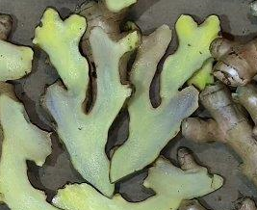
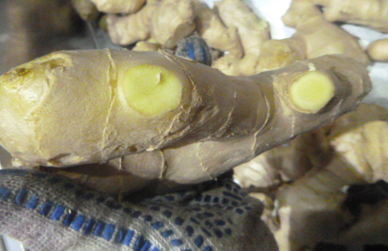
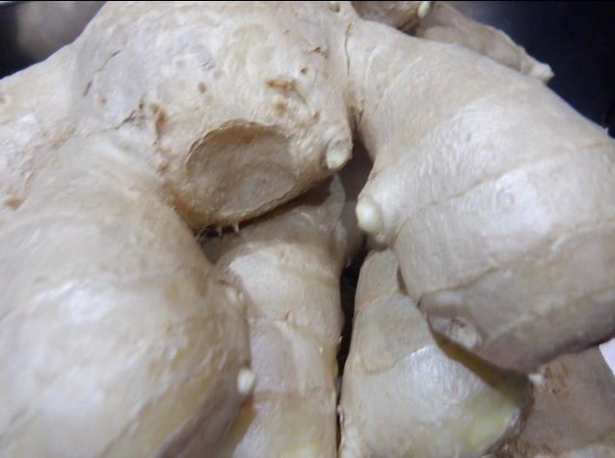

Синеватый оттенок мякоти - допустим / Bluish color of pulp - allowed |  | Зачищенные корневища |  |  |  | Прорастание не более 5 мм/ Sprouting not more than 5 mm
II КАТЕГОРИЯ

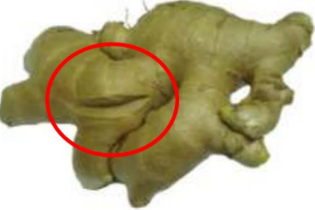

 |  |  |  |  | Зажившие сухие трещины/ Healed dry cracks

НЕСТАНДАРТ

 |  | 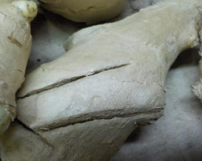
 |  | Порез/ Cut
ОТХОД

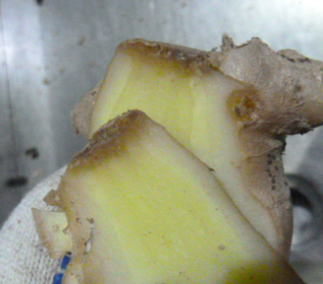
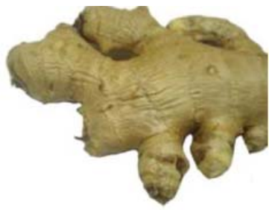
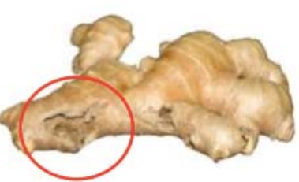

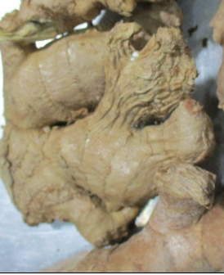

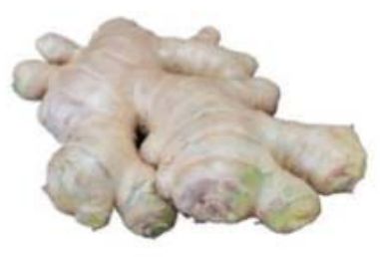
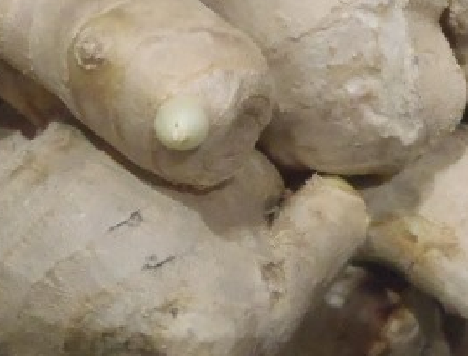
Плесень / Mold | Загнив / Decay |  |  | Морщинистый / Wrinkled |  |  | Повреждение насекомыми / Damaged by insects

Корневище с позеленением/ Root with greenish |  |  | Прорастание более 7 мм / Sprouting more than 7 mm

